99
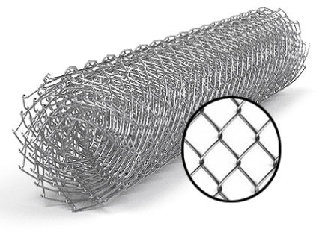
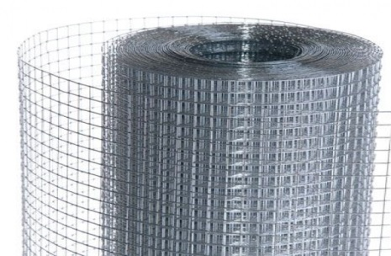
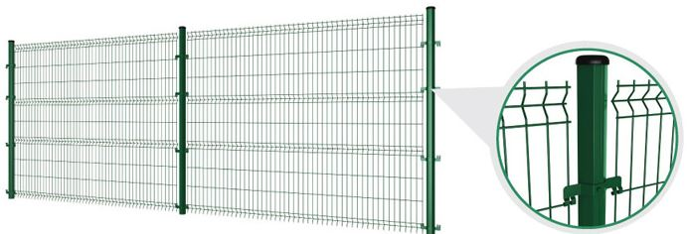
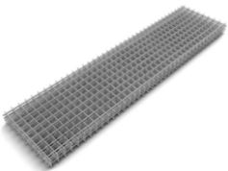
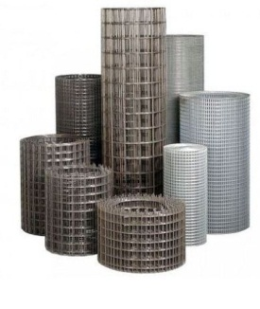
 |  |  |  |  |  |  |  |  |  | г.Харьков Ул.Енакиевская 8
 |  |  |  |  |  |  |  |  |  | Тел/моб. 067-577-52-84
 |  |  |  |  |  |  |  |  |  | Тел/факс 057 757-18-56
 |  |  |  |  |  |  |  |  |  | e-mail:ruslan.slpv@ukr.net
 |  |  |  |  |  |  |  |  |  | https://ochagh.com.ua/
 |  |  |  |  |  |  |  |  |  | С Ув. Руслан

Наименование продукции | Код УКТ ВЭД | наименование | размер ячейки. Мм | кол-во прутков | Ø диаметр проволоки Мм | размер секции мм. | площадь секции М² | Цена при покупке до 20000 грн | Цена При покупке от 20000 грн | Диллер
 |  | сетка кладочная ВР | 50х50 | 5*28 | Ø 2,35 | 2000х380 | 0.76 |  |  | 18.95
 |  |  |  | Сетка сварная в рулоне размером 30000х1000
 |  | Сетка сварная в рулоне оц. | 12х12 |  | Ø 0.7 | 30000х1000 | 30 кв.м | 668 | 639 | 581 | 579
 |  | Сетка сварная в рулоне оц. | 12х12 |  | Ø 0.8 | 30000х1000 | 30 кв.м | 768 | 735 | 668 | 664
 |  | Сетка сварная в рулоне оц. | 12х12 |  | Ø 0.9 | 30000х1000 | 30 кв.м | 876 | 838 | 761 | 764
 |  | Сетка сварная в рулоне оц. | 12х12 |  | Ø 1.0 | 30000х1000 | 30 кв.м | 1091 | 1043 | 949 | 964
 |  | Сетка сварная в рулоне оц. | 12х12 |  | Ø 1.2 | 15000х1000 | 15 кв.м | 753 | 720 | 655 | 652
 |  | Сетка сварная в рулоне оц. | 12х12 |  | Ø 1.4 | 15000х1000 | 15 кв.м | 1055 | 1009 | 918 | 850
 |  | Сетка сварная в рулоне оц. | 12х12 |  | Ø 1.6 | 15000х1000 | 15 кв.м | 1309 | 1252 | 1139 | 1067
 |  | Сетка сварная в рулоне оц. | 12х12 |  | Ø 1.8 | 15000х1000 | 15 кв.м | 1624 | 1554 | 1412 | 1326
 |  | Сетка сварная в рулоне оц. | 25х12 |  | Ø 0.7 | 30000х1000 | 30 кв.м | 503 | 481 | 437 | 435
 |  | Сетка сварная в рулоне оц. | 25х12 |  | Ø 0.8 | 30000х1000 | 30 кв.м | 585 | 559 | 508 | 506
 |  | Сетка сварная в рулоне оц. | 25х12 |  | Ø 0.9 | 30000х1000 | 30 кв.м | 668 | 639 | 581 | 579
 |  | Сетка сварная в рулоне оц. | 25х12 |  | Ø 1.0 | 30000х1000 | 30 кв.м | 834 | 797 | 725 | 723
 |  | Сетка сварная в рулоне оц. | 25х12 |  | Ø 1.2 | 30000х1000 | 30 кв.м | 1142 | 1093 | 993 | 986
 |  | Сетка сварная в рулоне оц. | 25х12 |  | Ø 1.4 | 15000х1000 | 15 кв.м | 766 | 733 | 666 | 630
 |  | Сетка сварная в рулоне оц. | 25х12 |  | Ø 1.6 | 15000х1000 | 15 кв.м | 992 | 949 | 863 | 800
 |  | Сетка сварная в рулоне оц. | 25х12 |  | Ø 1.8 | 15000х1000 | 15 кв.м | 1214 | 1162 | 1056 | 1067
 |  | Сетка сварная в рулоне оц. | 25х25 |  | Ø 0.7 | 30000х1000 | 30 кв.м | 335 | 321 | 292 | 291
 |  | Сетка сварная в рулоне оц. | 25х25 |  | Ø 0.8 | 30000х1000 | 30 кв.м | 391 | 374 | 340 | 340
 |  | Сетка сварная в рулоне оц. | 25х25 |  | Ø 0.9 | 30000х1000 | 30 кв.м | 447 | 428 | 389 | 389
 |  | Сетка сварная в рулоне оц. | 25х25 |  | Ø 1.0 | 30000х1000 | 30 кв.м | 559 | 535 | 486 | 488
 |  | Сетка сварная в рулоне оц. | 25х25 |  | Ø 1.2 | 30000х1000 | 30 кв.м | 766 | 733 | 666 | 664
 |  | Сетка сварная в рулоне оц. | 25х25 |  | Ø 1.4 | 30000х1000 | 30 кв.м | 1021 | 977 | 888 | 829
 |  | Сетка сварная в рулоне оц. | 25х25 |  | Ø 1.6 | 30000х1000 | 30 кв.м | 1325 | 1268 | 1152 | 1067
 |  | Сетка сварная в рулоне оц. | 25х25 |  | Ø 1.8 | 15000х1000 | 15 кв.м | 911 | 871 | 792 | 744
 |  | Сетка сварная в рулоне оц. | 50х25 |  | Ø 1.2 | 30000х1000 | 30 кв.м | 571 | 547 | 497 | 493
 |  | Сетка сварная в рулоне оц. | 50х25 |  | Ø 1.4 | 30000х1000 | 30 кв.м | 798 | 763 | 694 | 642
 |  | Сетка сварная в рулоне оц. | 50х25 |  | Ø 1.6 | 30000х1000 | 30 кв.м | 972 | 930 | 845 | 800
 |  | Сетка сварная в рулоне оц. | 50х25 |  | Ø 1.8 | 30000х1000 | 30 кв.м | 1230 | 1176 | 1069 | 1017
 |  | Сетка сварная в рулоне оц. | 50х50 |  | Ø 1.2 | 30000х1000 | 30 кв.м | 391 | 374 | 340 | 338
 |  | Сетка сварная в рулоне оц. | 50х50 |  | Ø 1.4 | 30000х1000 | 30 кв.м | 545 | 521 | 474 | 436
 |  | Сетка сварная в рулоне оц. | 50х50 |  | Ø 1.6 | 30000х1000 | 30 кв.м | 678 | 649 | 590 | 552
 |  | Сетка сварная в рулоне оц. | 50х50 |  | Ø 1.8 | 30000х1000 | 30 кв.м | 841 | 804 | 731 | 678
 |  |  | Сетка сварная в рулоне размером 30000х1500
 |  | Сетка сварная в рулоне оц. | 25х25 |  | Ø 1.4 | 30000Х1500 | 45 кв.м | 1604 | 1534 | 1395 | 1308
 |  | Сетка сварная в рулоне оц. | 25Х25 |  | Ø 1.8 | 15000Х1500 | 22,5 кв.м | 1235 | 1181 | 1074 | 1067
 |  | Сетка сварная в рулоне оц. | 50Х25 |  | Ø 1.8 | 15000Х1500 | 22,5 кв.м | 930 | 889 | 809 | 763
 |  | Сетка сварная в рулоне оц. | 50Х25 |  | Ø 2,0 | 15000Х1500 | 22,5 кв.м | 1132 | 1083 | 984 | 953
 |  | Сетка сварная в рулоне оц. | 50Х50 |  | Ø 1.6 | 30000Х1500 | 45 кв.м | 1008 | 964 | 876 | 821
 |  | Сетка сварная в рулоне оц. | 50Х50 |  | Ø 1.8 | 30000Х1500 | 45 кв.м | 1252 | 1198 | 1089 | 1017
 |  | Сетка сварная в рулоне оц. | 50Х50 |  | Ø 2,0 | 15000Х1500 | 22,5 кв.м | 739 | 707 | 643 | 635
 |  | Сетка сварная в рулоне оц. | 75х25 |  | Ø 2,0 | 15000Х1500 | 22,5 кв.м | 976 | 933 | 848 | 871
 |  | Сетка сварная в рулоне оц. | 75Х50 |  | Ø 1.8 | 30000Х1500 | 45 кв.м | 1044 | 998 | 908 | 847
 |  | Сетка сварная в рулоне оц. | 75Х50 |  | Ø 2,0 | 30000Х1500 | 45 кв.м | 1239 | 1185 | 1077 | 1017
 |  | Сетка сварная в рулоне оц. | 75х75 |  | Ø 2,0 | 30000Х1500 | 45 кв.м | 969 | 927 | 843 | 824
 |  | Сетка сварная в рулоне оц. | 100Х50 |  | Ø 1.8 | 30000Х1500 | 45 кв.м | 943 | 902 | 820 | 763
 |  | Сетка сварная в рулоне оц. | 100Х50 |  | Ø 2,0 | 30000Х1500 | 45 кв.м | 1116 | 1067 | 970 | 924
 |  | Сетка сварная в рулоне оц. | 100х75 |  | Ø 1,4 | 30000Х1500 | 45 кв.м | 479 | 458 | 416 | 386
 |  | Сетка сварная в рулоне оц. | 100Х75 |  | Ø 1.8 | 30000Х1500 | 45 кв.м | 738 | 706 | 642 | 598
 |  | Сетка сварная в рулоне оц. | 100Х75 |  | Ø 2,0 | 30000Х1500 | 45 кв.м | 837 | 800 | 728 | 709
 |  | Сетка сварная в рулоне оц. | 100Х100 |  | Ø 2,0 | 30000Х1500 | 45 кв.м | 751 | 719 | 653 | 635
 |  |  | Сетка сварная в рулоне размером 30000х1800
 |  | Сетка сварная в рулоне оц. | 50х25 |  | Ø 2,0 | 15000х1800 | 27 кв.м | 1358 | 1299 | 1181 | 1173
 |  | Сетка сварная в рулоне оц. | 50х50 |  | Ø 1,8 | 30000х1800 | 54 кв.м | 1499 | 1434 | 1304 | 1220
 |  | Сетка сварная в рулоне оц. | 75х25 |  | Ø 2,0 | 15000х1800 | 27 кв.м | 1168 | 1117 | 1016 | 984
 |  | Сетка сварная в рулоне оц. | 75х50 |  | Ø 1.8 | 30000х1800 | 54 кв.м | 1252 | 1198 | 1089 | 1017
 |  | Сетка сварная в рулоне оц. | 75х50 |  | Ø 2,0 | 30000х1800 | 54 кв.м | 1485 | 1421 | 1292 | 1271
 |  | Сетка сварная в рулоне оц. | 75х75 |  | Ø 2,0 | 30000х1800 | 54 кв.м | 1185 | 1133 | 1030 | 984
 |  | Сетка сварная в рулоне оц. | 100х50 |  | Ø 1,8 | 30000х1800 | 54 кв.м | 1127 | 1078 | 980 | 897
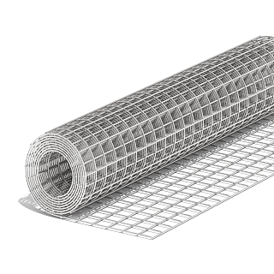
 |  | Сетка сварная в рулоне оц. | 100х50 |  | Ø 2,0 | 30000х1800 | 54 кв.м | 1329 | 1272 | 1156 | 1130
 |  | Сетка сварная в рулоне оц. | 100х75 |  | Ø 1,8 | 30000х1800 | 54 кв.м | 881 | 843 | 766 | 709
 |  | Сетка сварная в рулоне оц. | 100х75 |  | Ø 2,0 | 30000х1800 | 54 кв.м | 1043 | 998 | 907 | 871
 |  | Сетка сварная в рулоне оц. | 100х100 |  | Ø 2,0 | 30000х1800 | 54 кв.м | 869 | 832 | 756 | 744
 |  |  | Сетка сварная в рулоне размером 30000х20000
 |  | Сетка сварная в рулоне оц. | 50х25 |  | Ø 2,0 | 15000х2000 | 30 кв.м | 1467 | 1403 | 1276 | 1271
 |  | Сетка сварная в рулоне оц. | 50х50 |  | Ø 1,8 | 15000х2000 | 30 кв.м | 820 | 784 | 713 | 663
 |  | Сетка сварная в рулоне оц. | 50х50 |  | Ø 2,0 | 15000х2000 | 30 кв.м | 982 | 939 | 854 | 847
 |  | Сетка сварная в рулоне оц. | 75Х50 |  | Ø 1,8 | 30000х2000 | 60 кв.м | 1374 | 1314 | 1195 | 1089
 |  | Сетка сварная в рулоне оц. | 75х50 |  | Ø 2,0 | 30000х2000 | 60 кв.м | 1594 | 1525 | 1386 | 1326
 |  | Сетка сварная в рулоне оц. | 100х50 |  | Ø 1.8 | 30000х2000 | 60 кв.м | 1237 | 1183 | 1076 | 1017
 |  | Сетка сварная в рулоне оц. | 100х50 |  | Ø 2,0 | 30000х2000 | 60 кв.м | 1478 | 1414 | 1285 | 1271
 |  | Сетка сварная в рулоне оц. | 100х75 |  | Ø 2,0 | 30000х2000 | 60 кв.м | 1105 | 1057 | 961 | 924
 |  | Сетка сварная в рулоне оц. | 100х100 |  | Ø 2,0 | 30000х2000 | 60 кв.м | 967 | 925 | 841 | 824

